bbb serial
http://gadget.ichmy.0t0.jp/intro/beaglebone/console/

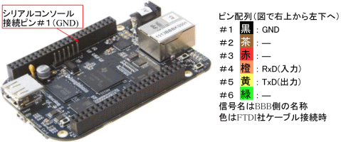
(1) 用意する持ち物
① USB-TTLシリアルコンバータ(3.3V) ( 筆者例：FTDI社製)
一般のシリアルと違い組み込み系では電圧が3.3Vのものがよく使われます。 3.3V用のシリアル通信機材
を用意してください。 注）よく似た電圧５Ｖ用品と間違わないでください
(2) 通信接続
接続先は下の図７で赤枠と矢印で示している６本のピンです。ピン配列も示していますが、矢印の先が
１番ピンなので取り違えないよう注意ください
通信条件は、115200bps、データ長８ビット、ストップビット１、パリティ無し フロー制御無しです。
BeagleBone Black のシリアルポートのピン配列は、たまたま筆者の所有する FTDI社製のものがすぐ刺さる |  | 図７.シリアルコンソール接続ピンの位置

 | よう設計されていますが
 | 他製品でも

 | GND → (#1ピン)GND
 | TxD → (#4ピン)RxD
 | RxD → (#5ピン)TxD

 | と、クロスに繋げば
 | ＯＫです。

